Moteur GPS
STM32C431KBT6 | Gerér Moteur | 32 pin

Ref | type | Couple | Vmax | Video | retenue
FIT0521 | MOTEUR COURANT CONTINUE | 10 Kg,cm | 210 rpm | https://www.youtube.com/watch?v=safhe655wEk&embeds_euri=https%3A%2F%2Fwww.dfrobot.com%2F&source_ve_path=Mjg2NjY&feature=emb_logo
FIT0520 | MOTEUR COURANT CONTINUE | 3,6 Kg,cm | 300 rpm | https://www.youtube.com/watch?v=safhe655wEk&embeds_euri=https%3A%2F%2Fwww.dfrobot.com%2F&source_ve_path=Mjg2NjY&feature=emb_logo
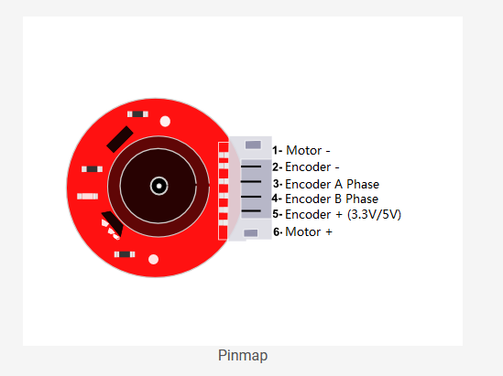

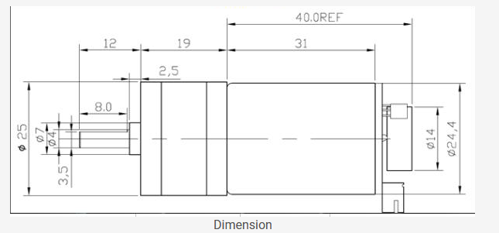

 | Moteur Brusless |  |  | https://controllerstech.com/how-to-interface-bldc-motor-with-stm32/
 | Electronic Speed Controller |  |  | https://www.youtube.com/watch?v=yiD5nCfmbV0
 | servomoteur |  |  | https://www.youtube.com/watch?v=fb8ZSe8fVIQ

REF | Communication
ATGM336H | UART

